Feuil1
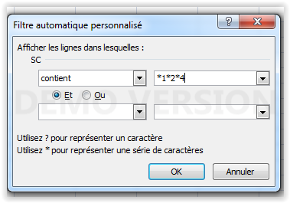
Projets | Secteurs concernés |  |  |  |  | Montant
A | 1 | 2 | 4 |  |  | 5,000 | 124
B | 1 | 4 | 5 |  |  | 10,000 | 145
C | 2 | 3 | 4 | 6 |  | 7,500 | 2346
D | 1 | 2 | 3 | 4 |  | 8,000 | 1234
E | 2 | 3 | 5 |  |  | 12,000 | 235

 |  |  |  |  | TOTAL | 42,500

 |  |  |  |  |  |  |  | Principe :
 |  |  |  |  |  |  |  | Les n°s de secteurs entrés dans les colonnes C à G sont concaténés sous forme de texte par la formule de la colonne J

 |  |  |  |  |  |  |  | On applique un filtre textuel sur la colonne J - Contient - et on avec les secteurs désirés séparés par des * comme -ci-dessus

